Лист1
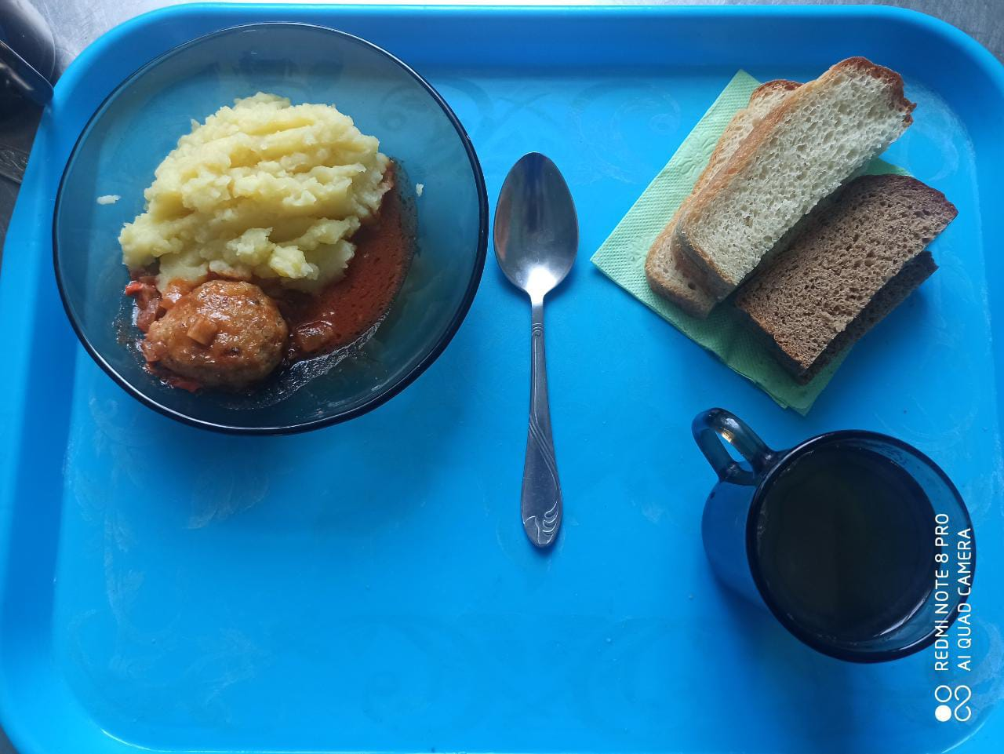
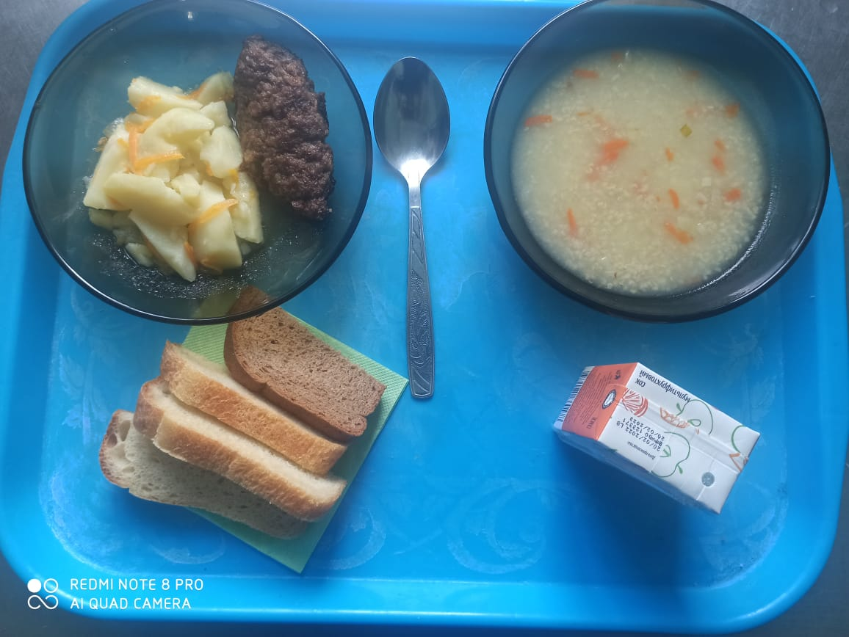
Школа | МБОУ ООШ №25 имени В.В.Буракова станицы Баракаевской |  |  | Отд./корп |  |  |  | День | 21.04.2022г

Прием пищи | Раздел | № рец. | Блюдо | Выход, г | Цена | Калорийность | Белки | Жиры | Углеводы

Завтрак | Гор.блюдо | 355 | Тефтели рыбные с томатным соусом | 100 |  | 121.00 | 8.70 | 5.30 | 9.60
5-9 классы | Гарнир | 429 | Пюре картофельное | 180 |  | 165.60 | 3.78 | 7.92 | 19.62
 | Хлеб | 108 | Хлеб пшеничный | 30 |  | 82.25 | 2.66 | 0.28 | 27.22
 | Хлеб | 109 | Хлеб ржаной | 30 |  | 59.16 | 2.24 | 0.40 | 17.01
 | Напиток | 493 | Чай с сахаром | 200 |  | 60.00 | 0.10 | 0.00 | 15.00
 |  |  |  |  | 31.73р. | 488.01 | 17.48 | 13.90 | 88.45
Завтрак | Гор.блюдо | 355 | Тефтели рыбные с томатным соусом | 100 |  | 121.00 | 8.70 | 5.30 | 9.60
 | Гарнир | 429 | Пюре картофельное | 180 |  | 165.60 | 3.78 | 7.92 | 19.62
сотрудники | Хлеб | 108 | Хлеб пшеничный | 30 |  | 82.25 | 2.66 | 0.28 | 27.22
 | Хлеб | 109 | Хлеб ржаной | 30 |  | 59.16 | 2.24 | 0.40 | 17.01
 | Напиток | 493 | Чай с сахаром | 200 |  | 60.00 | 0.10 | 0.00 | 15.00
 |  |  |  |  | 31.73р. | 488.01 | 17.48 | 13.90 | 88.45
Завтрак | Гор.блюдо | 355 | Тефтели рыбные с томатным соусом | 100 |  | 121.00 | 8.70 | 5.30 | 9.60
дети ОВЗ | Гарнир | 429 | Пюре картофельное | 180 |  | 165.60 | 3.78 | 7.92 | 19.62
инвалиды | Хлеб | 108 | Хлеб пшеничный | 30 |  | 82.25 | 2.66 | 0.28 | 27.22
 | Хлеб | 109 | Хлеб ржаной | 30 |  | 59.16 | 2.24 | 0.40 | 17.01
 | Напиток | 493 | Чай с сахаром | 200 |  | 60.00 | 0.10 | 0.00 | 15.00
 |  |  |  |  | 31.73р. | 488.01 | 17.48 | 13.90 | 88.45
обед | Гор.блюдо |  | Суп с крупой | 200 |  | 133.10 | 11.30 | 6.30 | 7.80
дети ОВЗ | Гор.блюдо | 268 | Шницель мясной рубленный | 60 |  | 170.50 | 8.30 | 12.10 | 7.20
инвалиды | Гарнир | 142 | Картофель и овощи тушенные в соусе | 150 |  | 216.97 | 3.26 | 12.59 | 22.66
 | Хлеб | 108 | Хлеб пшеничный | 30 |  | 82.25 | 2.66 | 0.28 | 27.22
 | Хлеб | 109 | Хлеб ржаной | 30 |  | 59.16 | 2.24 | 0.40 | 17.01
 | Напиток | 518 | Сок 0,2л в ассортименте | 200 |  | 82.80 | 0.90 | 0.20 | 0.20
 |  |  |  |  | 65.02р. | 744.78 | 28.66 | 31.87 | 82.09

